Current_Flow
STATUS : แสดงสถานะ Wait ใคร, สถานะรอใครให้ทำอะไร
ECR No. (YYMMxx) : Auto after block 1 finish
ECN No. (Gen by innovator)

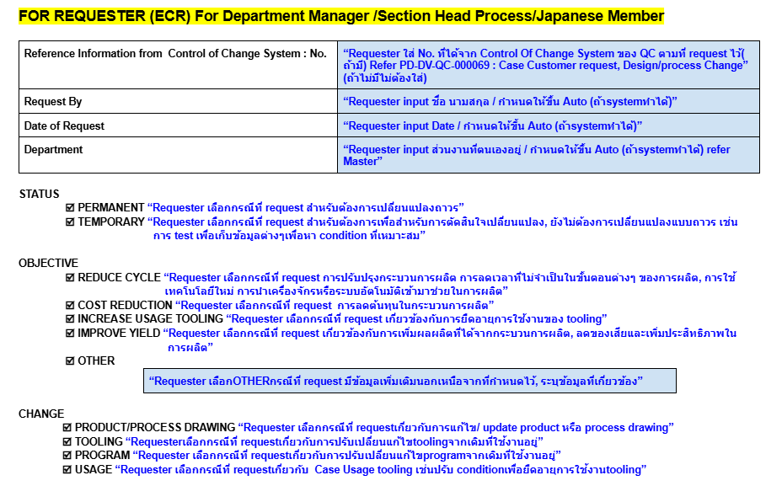
1
ECR Request
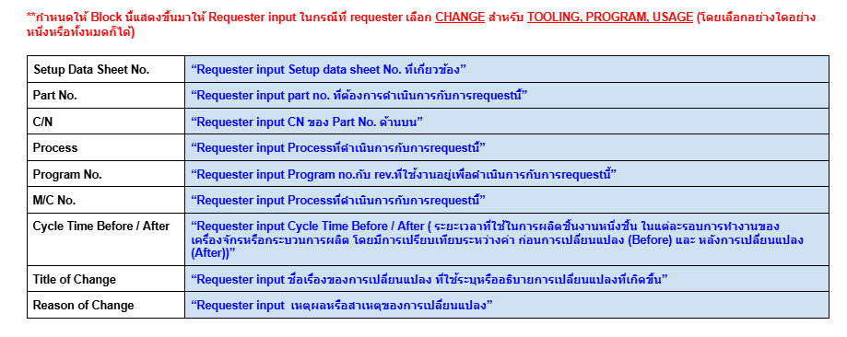
Program , Tooling drawing
Product/Process Drawing

 |  |  |  |  |  | ** สามารถแสดงภาพ ตัดแปะ หน้าที่ input ได้หรือไม่

2
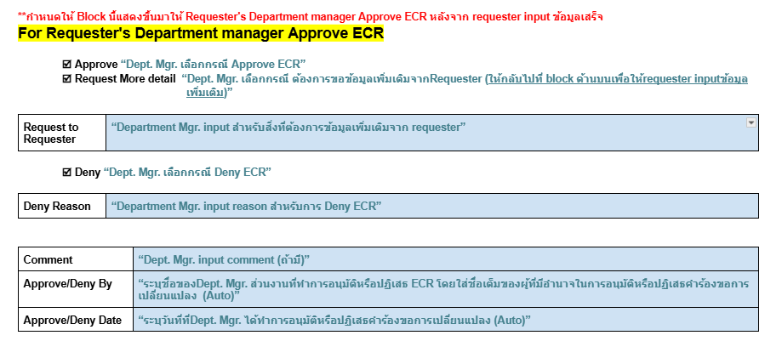

 |  | อธิบาย :

 |  | Approve --> ไปต่อ ' Block 3 '

 |  | Request More detial ---> Auto mail ไปหา requester เพื่อแก้ไข ' Block 1 '
 |  | หลังจาก update เสร็จ ---> ส่งกลับมายัง ' Block 2 ' ที่เคลียร์ติ๊กออกแล้ว

 |  | Deny ---> ไปต่อ ' Block *** '

 |  |  |  | (ส่งเมลล์ แจ้ง requester, เก็บ Request แยก catagory)

3
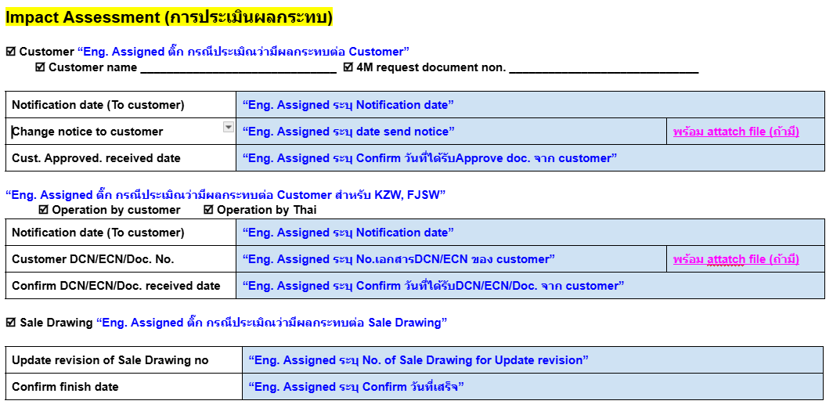

 | ** File Notice to customer

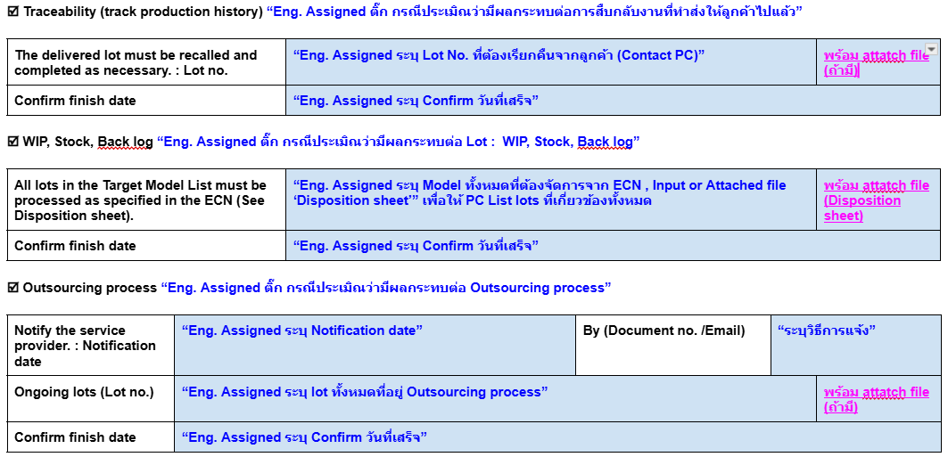

 |  | >> Input related model ใน excel

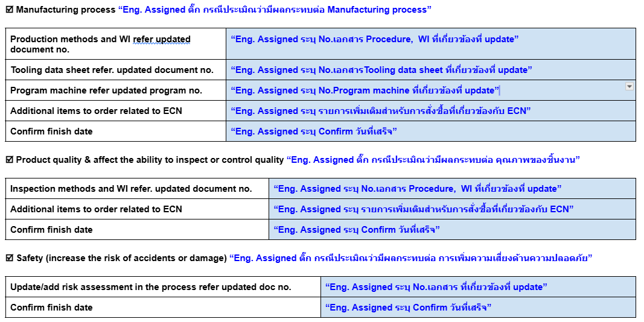

สร้างปุ่ม finish สำหรับ ส่วนนี้ เพื่อส่งต่อไปยัง Block 4 'For Engineer Department manager Approve ECR '

4
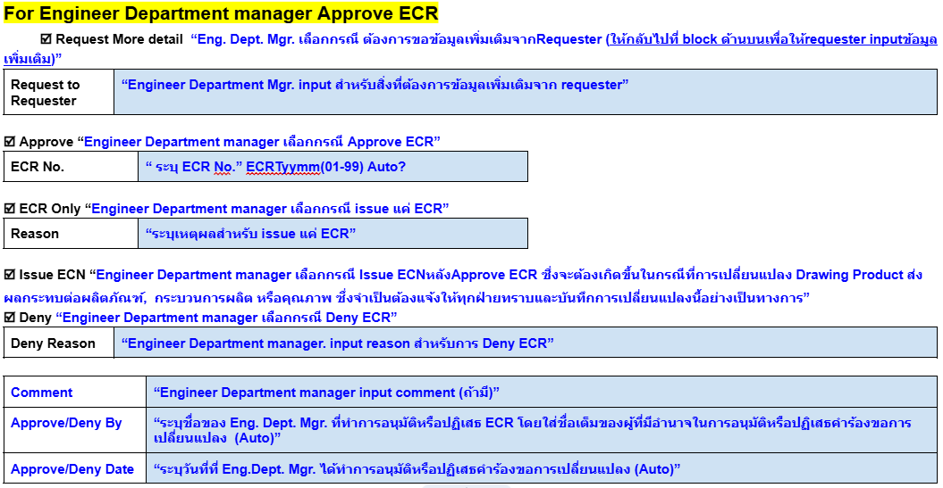

 |  |  | อธิบาย :

 |  |  | Approve --> เลือก issue ECN ไปต่อ ' Block 5 '
 |  |  | เลือก ECR Only ---> จบ ทำการเก็บ request แยก catagory
 |  |  | Request More detial ---> Auto mail ไปหา requester เพื่อแก้ไข ' Block 1 '
 |  |  | หลังจาก update เสร็จ ---> ส่งกลับมายัง ' Block 4 ' แจ้งสถานะ +email

 |  |  | Deny ---> ไปต่อ ' Block *** '

 |  |  |  |  | (ส่งเมลล์ แจ้ง requester, เก็บ Request แยก catagory)

5

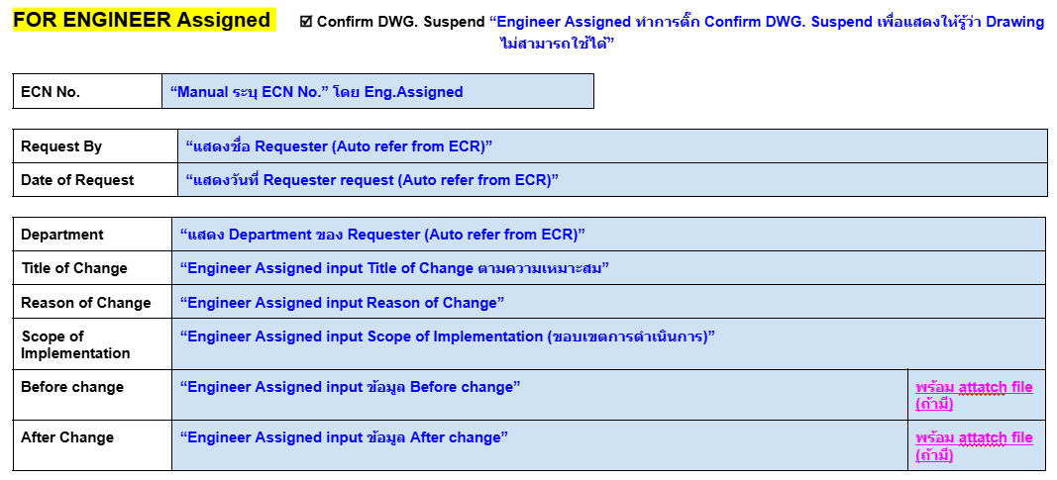

6

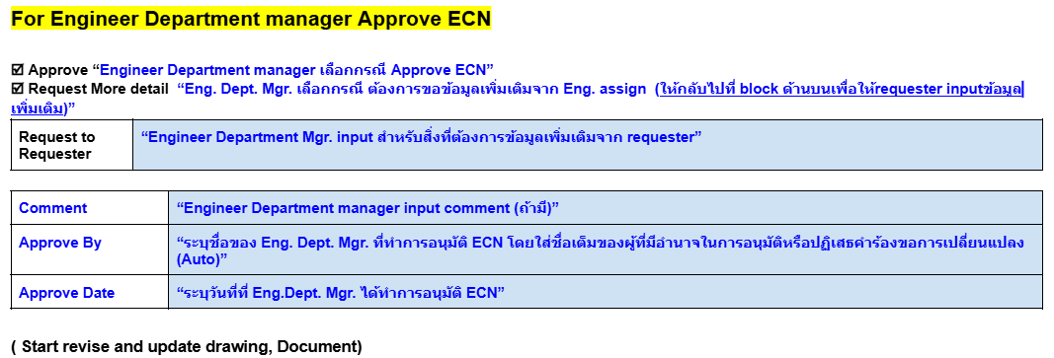

 |  |  | อธิบาย :

 |  |  | Approve --> ไปต่อ ' Block 7 '

 |  |  | Request More detial ---> Auto mail ไปหา Eng. เพื่อแก้ไข ' Block 5 '
 |  |  | หลังจาก update เสร็จ ---> ส่งกลับมายัง ' Block 6 ' แจ้งสถานะ +email

7

8

9

10

 |  |  | กรณีเลือก Need ให้ส่งเมลล์ไปหาเพื่อ approve

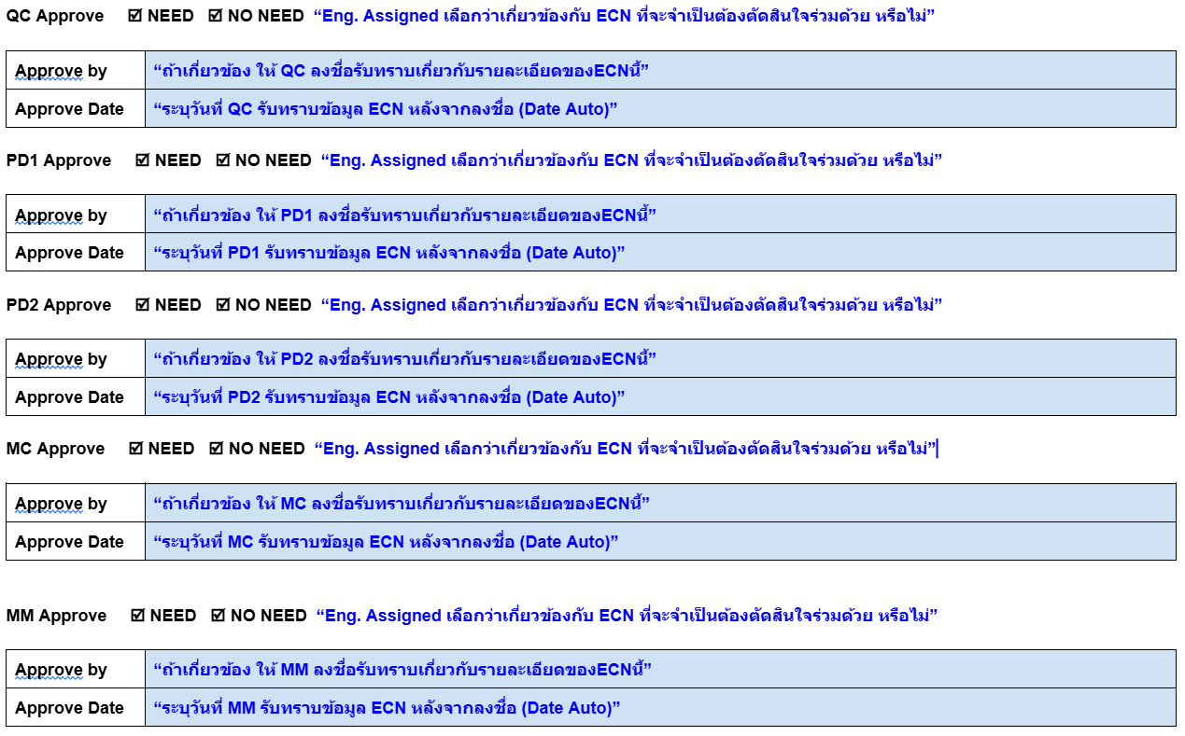

11

Generate PDF

Master Person Incharge
Eng.Dept Mgr. : TEERAPOL KANTAPOOM
Eng.Assigned : NATHAPORN YAMMANUS
QC Decision for FAI : PATCHARAYADA WAIYABOON
PC : TASANEE CHUDUANG
QA : CHUANPIT KHATTIYA
QC : SUPARAT KATSANUK
PRODUCTION#1 : CHANASORN MEEPRO
PRODUCTION#2 : WATCHARIYA ROEKARAM
MC : PUSSADEE ROIKEAW
MM : Sarunyu Chokchaikasemsuk
Thai Manager/Div. Head : Sakda Tantidechamongkol
Japanese Manager : Ryoichi Furuta
Requester : Department Manager/Section Head Process/Japanese Member

